記入例
記 入 例
対象農地明細書 【三木市有害鳥獣対策事業補助金（電気柵等設置補助金）】
 |  | ※この明細のほか、①設置箇所が分かる位置図、②見積書、③購入予定の商品が分かるもの（カタログ等）を添付してください。
 |  |  |  |  |  |  | 申請地区（団体）名： | ●●地区農会

←地区としての合計を集計して記入
 |  | 筆数合計 |  | 面積合計 |  | 設置延長の合計
 |  | 4 | 筆 | 23.20 | a | 450 | ｍ

１筆だけを囲って柵を設置する場合の記入
 | 柵で囲う区画 整理番号 | 柵を設置する農地の地番 （柵で侵入を防止する農地） | 農地の所有者 または耕作者 | 農地の面積 |  | 設置する場所 の延長（長さ） |  | ・電気柵（●段張り） ・ワイヤーメッシュ柵 ・複合柵（組み合わせ）など 設置する柵の種類 | 区 分 |  | その他 金額内訳等 自由記載
 |  |  |  |  | a |  | ｍ |  | □ 新規 | □ 更新
 | 1 | 志染町広野1丁目111-1 | 三木 花子 | 11.50 | a | 200 | ｍ | 電気柵 ２段張り | ☑ 新規 | □ 更新 | 50,000円
 |  |  |  |  | a |  | ｍ |  | □ 新規 | □ 更新
複数の農地（筆）をまとめて囲って柵を設置する場合の記入
 |  |  |  |  | a |  | ｍ |  | □ 新規 | □ 更新
 |  |  |  |  | a |  | ｍ |  | □ 新規 | □ 更新
 | 2 | 志染町広野1丁目222-1 | 三木 太郎 | 5.00 | a | まとめて | ｍ |  | ☑ 新規 | □ 更新
 |  | 222-2 | 三木 次郎 | 4.50 | a | 250 | ｍ | ワイヤーメッシュ柵 | ☑ 新規 | □ 更新 | 80,000円
 |  | 222-3 | 三木 三郎 | 2.20 | a |  | ｍ |  | □ 新規 | ☑ 更新
設置する場所の延長（長さ）は、
購入する資材の長さではなくて、
設置場所の現場の長さを記入してください。
※現場の長さに対して不必要に多く資材を
購入しないでください。
（参考）
長さや面積を測る方法として
パソコン版のGoogleMap
スマホアプリの場合はGoogleEarthで
計測できますので参考にしてください。
 |  |  |  |  | a |  | ｍ |  | □ 新規 | □ 更新
 |  |  |  |  | a |  | ｍ |  | □ 新規 | □ 更新
 |  |  |  |  | a |  | ｍ |  | □ 新規 | □ 更新
 |  |  |  |  | a |  | ｍ |  | □ 新規 | □ 更新
 |  |  |  |  | a |  | ｍ |  | □ 新規 | □ 更新
 |  |  |  |  | a |  | ｍ |  | □ 新規 | □ 更新
 |  |  |  |  | a |  | ｍ |  | □ 新規 | □ 更新
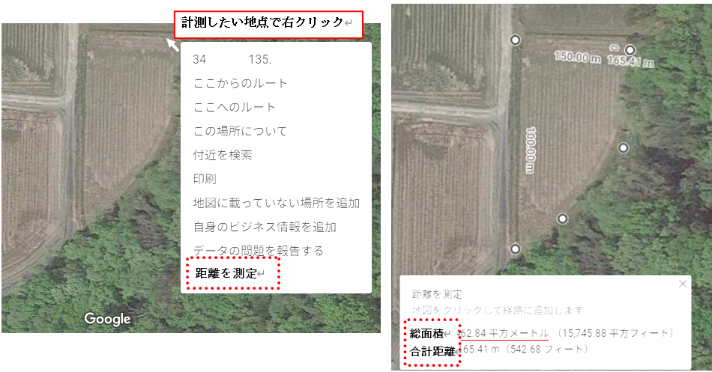
 |  |  |  |  | a |  | ｍ |  | □ 新規 | □ 更新
 |  |  |  |  | a |  | ｍ |  | □ 新規 | □ 更新
 |  |  |  |  | a |  | ｍ |  | □ 新規 | □ 更新
 |  |  |  |  | a |  | ｍ |  | □ 新規 | □ 更新
 |  |  |  |  | a |  | ｍ |  | □ 新規 | □ 更新
 |  |  |  |  | a |  | ｍ |  | □ 新規 | □ 更新
 |  |  |  |  | a |  | ｍ |  | □ 新規 | □ 更新
 |  |  |  |  | a |  | ｍ |  | □ 新規 | □ 更新
 |  |  |  |  | a |  | ｍ |  | □ 新規 | □ 更新
 |  |  |  |  | a |  | ｍ |  | □ 新規 | □ 更新

